Use_Case
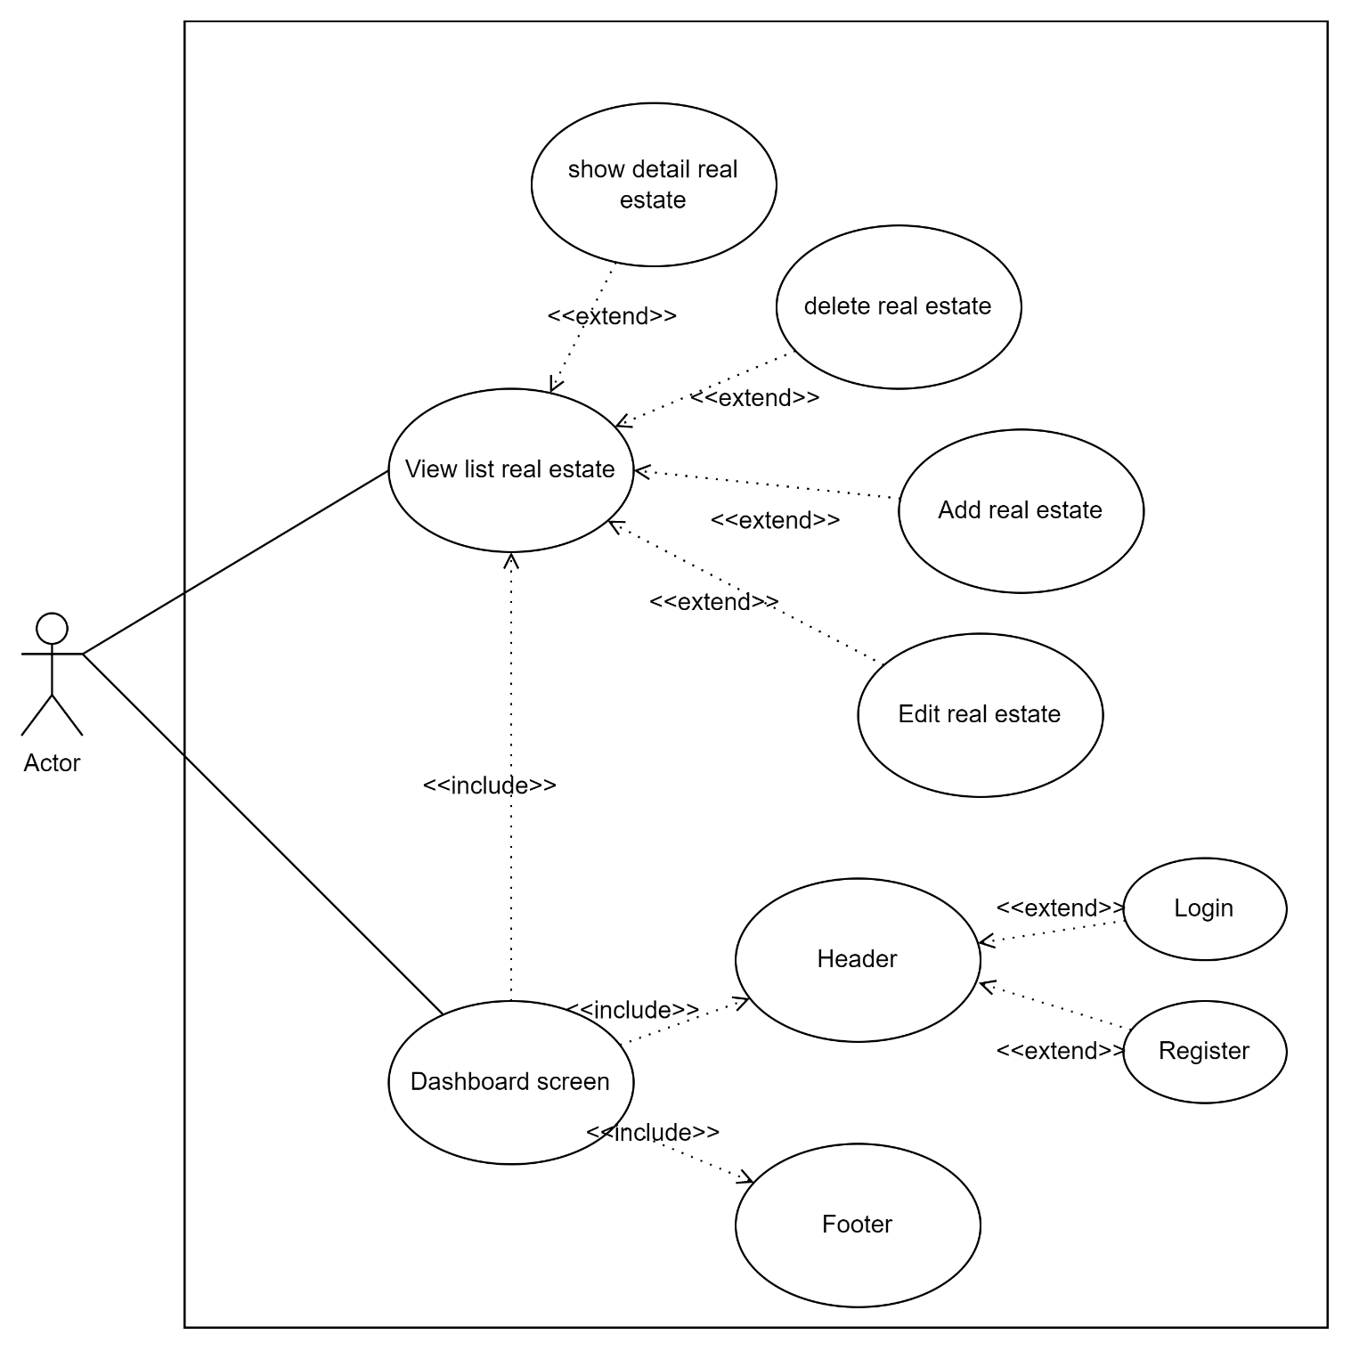
5.1.5 Màn hình header
5.1.4 Màn hình footer
5.6.1Màn hình xem danh sách bất động sản

Class_Diagram
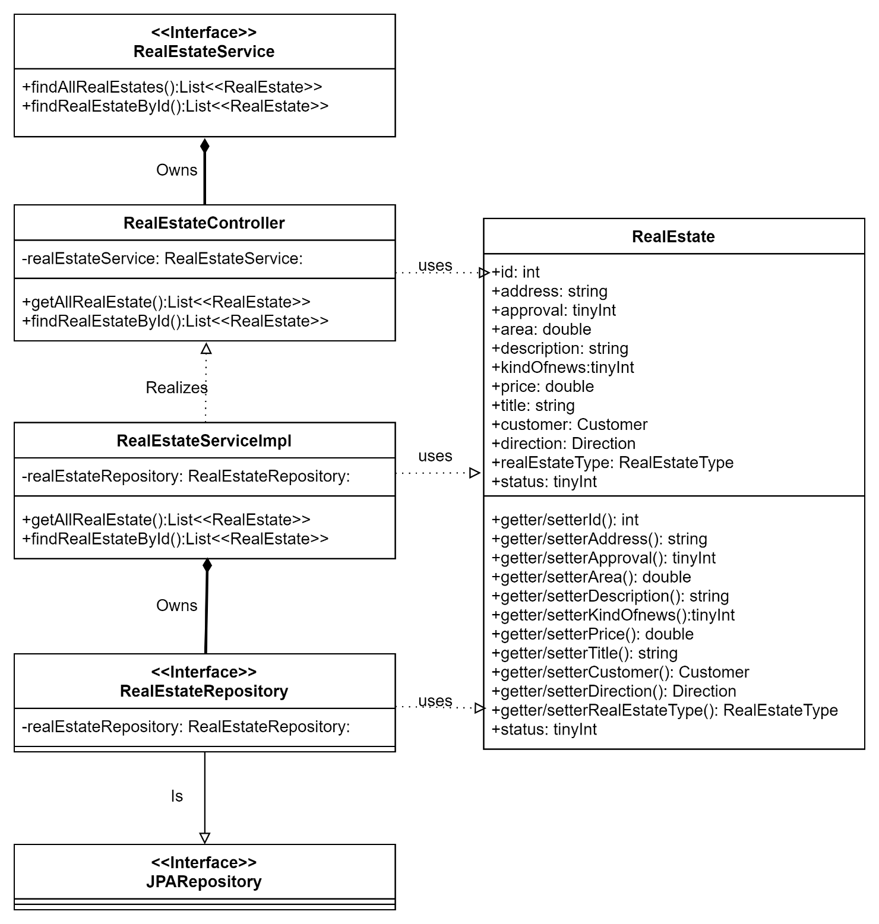
5.6.1Màn hình xem danh sách bất động sản

Sequence_Diagram
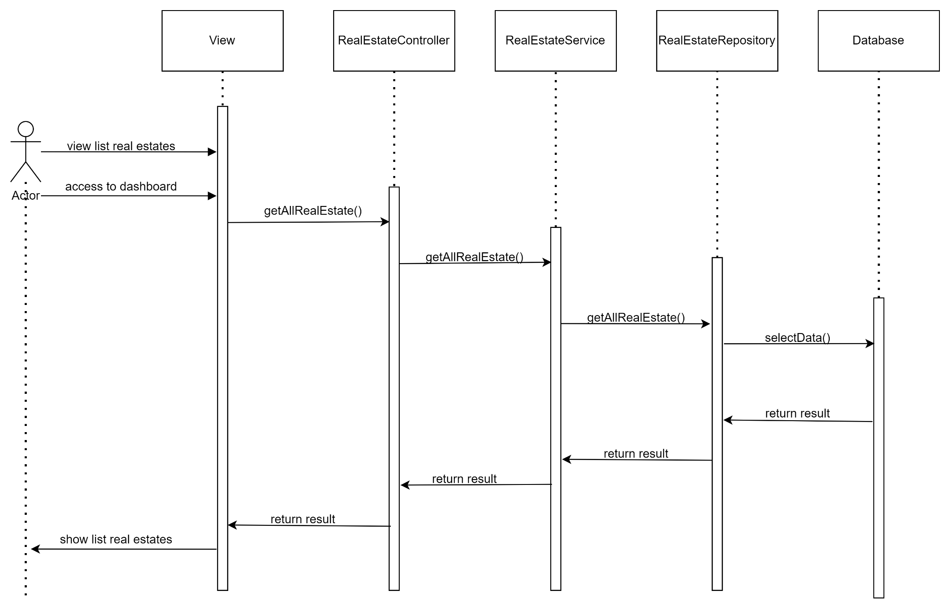
5.1.5 Màn hình header
5.1.4 Màn hình footer
5.6.1Màn hình xem danh sách bất động sản

